初期画面表示
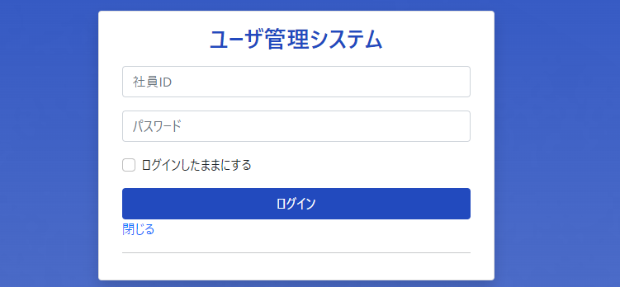
単体試験仕様書 |  | システムID | KS | 画面ID | KS001 | 作成者 | 金原 | 更新者
 |  | システム名称 | 勤怠システム | 画面名 | ログイン | 作成日 | 2022-09-27 | 更新日

 | 初期画面

ケース
単体試験仕様書 |  |  | システムID | KS | 画面ID |  |  |  |  |  | KS001 |  |  |  |  | 作成者 | 金原 | 更新者
 |  |  | システム名称 | 勤怠システム | 画面名 |  |  |  |  |  | ログイン |  |  |  |  | 作成日 | 2022-09-27 | 更新日

チェック内容
チェックポイント
 |  |  |  |  |  | 1 | 2 | 3 | 4 |  | 5 | 6 | 7 |  | 8
チェック条件 | 画面初期表示 |  |  |  |  | ○ |  |  |  |  |  |  |  |  |  |  |  |  |  | 1000行
 |  |  |  |  |  |  |  |  |  |  |  |  |  |  |  |  |  |  |  | 1K
 | 社員ID |  |  |  |  |  |  |  |  |  |  |  |  |  |  |  |  |  |  | 100ケース
 | 未入力の場合 |  |  |  |  |  | ○ | ○ |  |  |  |  |  |  |  |  |  |  | 30 | 80ー120 | 200
 | 入力の場合 |  |  |  |  |  |  |  | ○ | ○ | ○ | ○ | ○ | ○

 | パスワード
 | 未入力の場合 |  |  |  |  |  | ○ |  | ○ | ○
 | 入力の場合 |  |  |  |  |  |  | ○ |  |  | ○ | ○ | ○ | ○

 | 社員テーブルに
 | 社員IDが存在しない場合 |  |  |  |  |  |  |  |  | ○
 | 社員ID、パスワードが存在しない場合 |  |  |  |  |  |  |  |  |  | ○
 | 社員ID、パスワードが存在する場合 |  |  |  |  |  |  |  |  |  |  | ○ | ○ | ○
 |  | 権限が0「一般管理者」の場合 |  |  |  |  |  |  |  |  |  | ○
 |  | 権限が1「管理担当者」の場合 |  |  |  |  |  |  |  |  |  |  | ○
 |  | 権限が9「システム管理者」の場合 |  |  |  |  |  |  |  |  |  |  |  | ○

 | ログインボタンを押下する場合 |  |  |  |  |  | ○ | ○ | ○ |  | ○ | ○ | ○ | ○

 | 閉じるボタンを押下する場合 |  |  |  |  |  |  |  |  |  |  |  |  |  | ○

社員IDが必須項目です。

パスワードが必須項目です。
確認内容 | 社員IDに空白が表示されること |  |  |  |  | ○
 | パスワードに空白が表示されること |  |  |  |  | ○
 | 社員IDにフォーカスが表示されること |  |  |  |  | ○

 | エラー「社員IDまたはパスワードが正しくありません」が表示されること |  |  |  |  |  | ○ | ○ | ○ | ○ | ○
社員IDが存在しません
 | 勤怠実績一覧画面へ遷移すること |  |  |  |  |  |  |  |  |  |  | ○
 | 社員情報一覧画面へ遷移すること |  |  |  |  |  |  |  |  |  |  |  | ○ | ○

 | 画面を閉じる |  |  |  |  |  |  |  |  |  |  |  |  |  | ○

実施結果
実施者
検証日
確認者
確認日

